Sheet1
1 | 2 | 3 | 4 | 5 | 6 | 7 | 8 | 9 | 10 | 11 | 12 | 13 | 14 | 15 | 16 | 17 | 18 | 19 | 20 | 21 | 22 | 23 | 24 | 25 | 26 | 27 | 28 | 29 | 30 | 31 | 32 | 33 | 34
 |  |  | Bat5 |  |  |  | Bat6 |  |  | Bat7 |  |  | Bat8 |  |  | Birde | 区间权重 |  |  | Eagle | 区间权重 |  |  | Albatross | 区间权重
 |  |  | LV0 | LV1 | LV2 | LV3 | LV4 | LV5 | LV6 | LV7 | LV8 | LV9 | LV10 |  | - | 1 | 26 |  | - | 10 | 9 |  | - | 20 | 77 | 0.33624454148 | 0.11306039168
Bat5 | LV0 | Birde | 20 | 20 | 20 | 20 | 10 | 10 | 10 | 10 | 10 | 10 | 10 |  | 100 | 2 | 122 |  | 300 | 11 | 162 |  | 300 | 21 | 0 | 0 | 0
 |  | Eagle | 50 | 70 | 70 | 70 | 70 | 70 | 70 | 70 | 70 | 70 | 70 |  | 50 | 3 | 210 |  | 200 | 12 | 681 |  | 280 | 22 | 48 | 0.2096069869 | 0.043935088957
 |  | Albatross | 0 | 0 | 20 | 30 | 400 | 450 | 500 | 550 | 600 | 650 | 1000 |  | 30 | 4 | 549 |  | 100 | 13 | 612 |  | 250 | 23 | 78 | 0.34061135371 | 0.11601609428
 | LV1 | Birde | 40 | 20 | 20 | 20 | 10 | 10 | 10 | 10 | 10 | 10 | 10 |  | 10 | 5 | 383 |  | 50 | 14 | 863 |  | 220 | 24 | 19 | 0.082969432314 | 0.0068839266986
 |  | Eagle | 50 | 50 | 70 | 70 | 70 | 70 | 70 | 70 | 70 | 70 | 70 |  |  |  |  |  | 30 | 15 | 1659 |  | 200 | 25 | 7 | 0.03056768559 | 0.0009343834023
 |  | Albatross | 0 | 0 | 40 | 150 | 300 | 350 | 400 | 450 | 500 | 550 | 950 |  |  |  |  |  | 10 | 16 | 616 |  |  |  | 229 |  | 0.28082988501
 | LV2 | Birde | 80 | 40 | 20 | 20 | 10 | 10 | 10 | 10 | 10 | 10 | 10 |  |  |  |  |  |  |  |  |  | 280
 |  | Eagle | 50 | 50 | 50 | 70 | 70 | 70 | 70 | 70 | 70 | 70 | 70
 |  | Albatross | 0 | 0 | 30 | 100 | 200 | 250 | 300 | 350 | 400 | 450 | 800
 | LV3 | Birde | 160 | 80 | 20 | 20 | 10 | 10 | 10 | 10 | 10 | 10 | 10
 |  | Eagle | 50 | 50 | 50 | 50 | 70 | 70 | 70 | 70 | 70 | 70 | 70
 |  | Albatross | 0 | 0 | 10 | 50 | 100 | 150 | 200 | 400 | 450 | 500 | 700
Bat6 | LV4 | Birde | 100 | 200 | 100 | 20 | 20 | 20 | 20 | 10 | 10 | 10 | 10
 |  | Eagle | 20 | 50 | 50 | 50 | 50 | 70 | 70 | 70 | 70 | 70 | 70 |  | 直接使用现成数据进行拟合
 |  | Albatross | 0 | 0 | 0 | 0 | 0 | 40 | 150 | 300 | 350 | 400 | 600
 | LV5 | Birde | 100 | 300 | 200 | 100 | 40 | 20 | 20 | 10 | 10 | 10 | 10
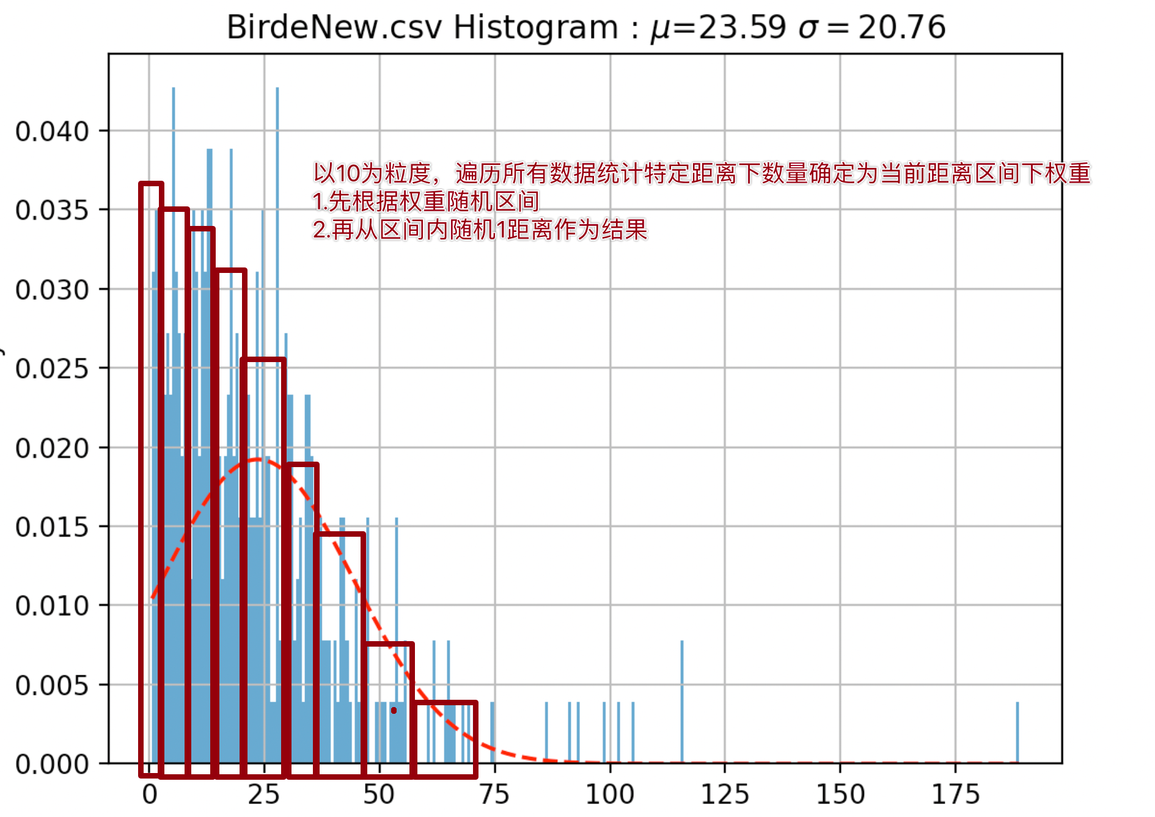
 |  | Eagle | 10 | 50 | 50 | 50 | 50 | 50 | 70 | 70 | 70 | 70 | 70
 |  | Albatross | 0 | 0 | 0 | 0 | 0 | 30 | 100 | 200 | 250 | 300 | 500
 | LV6 | Birde | 100 | 400 | 300 | 150 | 80 | 20 | 20 | 10 | 10 | 10 | 10
 |  | Eagle | 5 | 50 | 50 | 50 | 50 | 50 | 50 | 70 | 70 | 70 | 70
 |  | Albatross | 0 | 0 | 0 | 0 | 0 | 10 | 50 | 100 | 150 | 200 | 400
Bat7 | LV7 | Birde | 100 | 100 | 100 | 100 | 200 | 100 | 20 | 20 | 20 | 20 | 20
 |  | Eagle | 0 | 0 | 0 | 0 | 50 | 50 | 50 | 50 | 50 | 70 | 70
 |  | Albatross | 0 | 0 | 0 | 0 | 0 | 0 | 0 | 0 | 0 | 40 | 150
 | LV8 | Birde | 100 | 100 | 100 | 100 | 300 | 200 | 100 | 40 | 40 | 20 | 20
 |  | Eagle | 0 | 0 | 0 | 0 | 50 | 50 | 50 | 50 | 50 | 50 | 70
 |  | Albatross | 0 | 0 | 0 | 0 | 0 | 0 | 0 | 0 | 0 | 30 | 100
 | LV9 | Birde | 100 | 100 | 100 | 100 | 100 | 100 | 100 | 80 | 80 | 0 | 20
 |  | Eagle | 0 | 0 | 0 | 0 | 0 | 0 | 0 | 50 | 50 | 0 | 50
 |  | Birde | 0 | 0 | 0 | 0 | 0 | 0 | 0 | 0 | 0 | 30 | 50
Bat8 | LV10 | Birde | 100 | 100 | 100 | 100 | 100 | 100 | 100 | 100 | 100 | 80 | 20
 |  | Eagle | 0 | 0 | 0 | 0 | 0 | 0 | 0 | 0 | 50 | 50 | 50
 |  | Albatross | 0 | 0 | 0 | 0 | 0 | 0 | 0 | 0 | 0 | 0 | 50

ResFlow
PURCHASE

Diamond
Idle Reward

chest token
Chest
STORE
副本系统排布 |  | 关卡进度 - 具体id卡具体等级
Course
Card
 | Link
⭐️
球场卡标准 |  | 具体id卡具体星级与奖励

Upgrade
PVE
card token

不同类型玩家 活跃&付费 与 养成进程

 |  | 「 目标 」

Star Bar

PVP 过程讨论or模拟or目标

Outer Rewards
Chest
Coin
Diamonds
Club
...

Better
RANK

PVP

Dungeon&Framework
关卡&要获得的宝箱币
1 | 2 | 3 | 4 | 5 | 6 | 7 | 8 | 9 | 10 | 11 | 12 | 13 | 14 | 15 | 16 | 17 | 18 | 19 | 20 | 21 | 22 | 23 | 24 | 25 | 26 | 27 | 28 | 29 | 30 |  |  | 31 | 32 | 33 | 34 | 35 | 36 | 37 | 38 | 39 |  |  |  |  |  |  |  |  |  |  |  |  |  |  |  |  |  |  |  |  |  |  |  |  |  | 40 | 41 | 42 | 43 | 44 | 45 | 46 | 47 | 48 | 49 | 50 | 51 | 52 | 53 | 54 | 55 | 56 | 57 | 58 | 59 | 60 | 61 | 62 | 63 | 65 | 66 | 67 | 68 | 69 | 70
持续天数 | 10 |  | 要求：难度指数波动向上 |  |  |  |  |  |  |  |  |  | 执行脚本，对所有卡片进行上色，并且对已经安排了的卡片进行标记 |  |  |  |  |  |  |  |  | 当前进度的各个卡片等级 |  |  | 使用脚本列出所有进度与等级 |  |  |  |  |  |  |  | 当前进度的卡片张数 |  |  | 使用公式列出需要拥有的卡片张数 |  |  |  |  |  |  |  |  |  |  |  |  |  |  |  |  |  |  |  |  | 如果升级球场卡也获得一次性⭐️奖励，那么这个问题会变得更加复杂 |  |  |  |  |  |  |  |  |  |  | 当前进度的卡片张数对应的价值 |  |  |  |  |  |  |  |  |  |  |  |  |  | 需要开的宝箱次数 |  |  |  |  |  |  |  |  |  |  | 系统性宏观指标的控制： |  |  |  |  | 加速度&积量表 -> 转换出宝箱个数-进度表
 |  |  |  |  |  |  |  |  |  |  |  |  |  |  |  |  |  |  |  |  |  |  |  |  |  |  |  |  |  |  |  |  |  |  |  |  |  |  |  |  |  |  |  |  |  | 独立计算 |  |  |  | 分区计算 |  |  |  |  |  |  | 理想模型：玩家每天都玩，且正常使用体力，按照正常进度收取挂机奖励 |  |  |  |  |  | pvp进度预估 |  |  |  |  |  |  |  |  |  |  |  |  |  |  |  |  |  |  |  |  |  |  |  |  |  |  |  |  | 根据游戏体验来不断完善模型约束，再使用合适的工具与方法将此约束在模型中表达出来 |  |  |  |  |  | 通过此字段生成 进度-天数折线图📈 | 橙1 |  |  | 橙2 |  |  | 紫1 |  |  | 紫2 |  |  | 紫3 |  |  | 紫4 |  |  | 传奇1 |  |  | 传奇2
Chapter | level | 卡片选择 | 等级 | 描述 | 要点 | 卡&等级 | 难度指数 |  |  |  |  |  |  |  |  |  |  |  |  |  |  | 橙1 | 橙2 | 紫1 | 紫2 | 紫3 | 紫4 | 传奇1 | 传奇2 | 对应KingLevelEXp | 对应KingLv |  | 橙1 | 橙2 | 紫1 | 紫2 | 紫3 | 紫4 | 传奇1 | 传奇2 | 对应宝箱币（只看主线） | 当前阶段要获得的宝箱币 | 付费比例 | 游戏内直接投放宝箱币 | 礼包投放宝箱币 | 礼包投放宝箱币总和 | 折算为钻石 | 折算为美元（玩家付费与进度） | 关卡进度 | 礼包卡牌价值 | 折算为钻石 | 折算为美元 | 币总和 | 理想模型玩家星星(Albatross) | 星星总和 |  | 挂机加速度（下限）每关1星 | 挂机加速度（正常）Bat5 | 挂机加速度（正常）Bat6 | 挂机加速度（正常）Bat7 | 挂机加速度（正常）Bat8 | 挂机加速度（上限） | 充值多 水平低 | 充值多 水平高 | 充值少 水平低 | 充值少 水平高 |  | 橙1 | 橙2 | 紫1 | 紫2 | 紫3 | 紫4 | 传奇1 | 传奇2 |  | 总价值-纯主线 |  | 总价值-加上支线 |  |  | 宝箱1 | 宝箱2 | 宝箱3 |  |  |  |  |  |  |  | 建模，然后让模型跑出来，然后再调参，也是一种方法 |  |  |  |  | 礼包栏 | 此关停留天数 | 这关目前有的量 | 当前卡获取加速度 | 到达下一关需要的此卡数量 | 这关目前有的量 | 当前卡获取加速度 | 到达下一关需要的此卡数量 | 这关目前有的量 | 当前卡获取加速度 | 到达下一关需要的此卡数量 | 这关目前有的量 | 当前卡获取加速度 | 到达下一关需要的此卡数量 | 这关目前有的量 | 当前卡获取加速度 | 到达下一关需要的此卡数量 | 这关目前有的量 | 当前卡获取加速度 | 到达下一关需要的此卡数量 | 这关目前有的量 | 当前卡获取加速度 | 到达下一关需要的此卡数量 | 这关目前有的量 | 当前卡获取加速度 | 到达下一关需要的此卡数量
1 | 1 | 橙1 | 1 | 橙1 - Lv1 | 【教学】 | 橙1 | 393 | 大区1（保证量的足够） |  |  |  |  |  |  |  |  |  |  |  |  |  | 1 | 0 | 0 | 0 | 0 | 0 | 0 | 0 |  |  |  | 1 | 0 | 0 | 0 | 0 | 0 | 0 | 0 | 6 | 6 | 0 | 6 | 0 | 0 | 0 | 0 | 1 |  |  |  |  | 6 | 6 |  | (挂机加速度；需要多久可以到达此关) |  |  |  |  |  |  |  |  |  |  |  |  |  |  |  |  |  |  |  |  |  |  |  |  |  |  |  |  |  |  |  | 不同玩家投入的资源与产出的资源图 |  |  |  |  |  |  | 框架： | 消费额度 & 加速天数表
2 | 2 | 橙2 | 1 | 橙2 - Lv1 | 衔接，完成后获得橙1升到2的条件 | 橙1 | 393 |  |  |  |  |  |  |  |  |  |  |  |  |  |  | 1 | 1 | 0 | 0 | 0 | 0 | 0 | 0 |  |  |  | 1 | 1 | 0 | 0 | 0 | 0 | 0 | 0 | 12 | 6 | 0 | 6 | 0 | 0 | 0 | 0 | 2 |  |  |  |  | 6 | 12
3 | 3 | 橙1 | 2 | 橙1 - Lv2 | 【教学】 升级教学，完成后获得橙2升到2的条件 | 橙2 | 353.7 |  |  |  |  |  |  |  |  |  |  |  |  |  |  | 2 | 1 | 0 | 0 | 0 | 0 | 0 | 0 |  |  |  | 6 | 1 | 0 | 0 | 0 | 0 | 0 | 0 | 42 | 30 | 0 | 30 | 0 | 0 | 0 | 0 | 3 |  |  |  |  | 6 | 18 |  |  |  |  |  |  |  |  |  |  |  |  |  |  |  |  |  |  |  |  |  |  |  |  |  |  |  |  |  |  |  |  |  | 投入的资源： | 产出的资源： |  |  |  |  |  | 1.资源&进度曲线 | 礼包 = 花钱买时间
4 | 4 | 橙2 | 2 | 橙2 - Lv2 | 【衔接】完成后获得紫1 | 橙2 | 353.7 |  |  |  |  |  |  |  |  |  |  |  |  |  |  | 2 | 2 | 0 | 0 | 0 | 0 | 0 | 0 |  |  |  | 6 | 6 | 0 | 0 | 0 | 0 | 0 | 0 | 72 | 30 | 0 | 30 | 0 | 0 | 0 | 0 | 4 |  |  |  |  | 6 | 24 |  |  |  |  |  |  |  |  |  |  |  |  |  |  |  |  |  |  |  |  |  |  |  |  |  |  |  |  |  |  |  |  |  |  | 这里产出的资源并未记球场卡，因为球场卡最后是不计入玩家资产的，它是体验的媒介 |  |  |  |  |  | 2. 性价比曲线
5 | 5 | 紫1 | 1 | 紫1 - Lv1 |  | 紫1 | 579 |  |  |  |  |  |  |  |  |  |  |  |  |  |  | 2 | 2 | 1 | 0 | 0 | 0 | 0 | 0 |  |  |  | 6 | 6 | 1 | 0 | 0 | 0 | 0 | 0 | 132 | 60 | 0 | 60 | 0 | 0 | 0 | 0 | 5 |  |  |  |  | 10 | 34 |  |  |  |  |  |  |  |  |  |  |  |  |  |  |  |  |  |  |  |  |  |  |  |  |  |  |  |  |  |  |  |  |  | 体力 | PVE进度条上的奖励 |  |  |  |  |  | 3.反馈点密度曲线
6 | 6 | 紫1 | 2 | 紫1 - Lv2 |  | 紫2 | 521.1 |  |  |  |  |  |  |  |  |  |  |  |  |  |  | 2 | 2 | 2 | 0 | 0 | 0 | 0 | 0 |  |  |  | 6 | 6 | 6 | 0 | 0 | 0 | 0 | 0 | 432 | 300 | 0 | 300 | 0 | 0 | 0 | 0 | 6 |  |  |  |  | 10 | 44 |  |  |  |  |  |  |  |  |  |  |  |  |  |  |  |  |  |  |  |  |  |  |  |  |  |  |  |  |  |  |  |  |  | 特殊球 | PVP进度条上的奖励 |  |  |  |  |  | 4.目标梯队变化表
7 | 7 | 紫2 | 1 | 紫2 - Lv1 |  | 紫1 | 579 |  |  |  |  |  |  |  |  |  |  |  |  |  |  | 2 | 2 | 2 | 1 | 0 | 0 | 0 | 0 |  |  |  | 6 | 6 | 6 | 1 | 0 | 0 | 0 | 0 | 492 | 60 | 0 | 60 | 0 | 0 | 0 | 0 | 7 |  |  |  |  | 10 | 54 |  |  |  |  |  |  |  |  |  |  |  |  |  |  |  |  |  |  |  |  |  |  |  |  |  |  |  |  |  |  |  |  |  | 付费礼包
8 | 8 | 紫2 | 2 | 紫2 - Lv2 |  | 紫2 | 521.1 |  |  | 传奇1 - Lv1 |  |  |  |  |  |  |  |  |  |  |  | 2 | 2 | 2 | 2 | 0 | 0 | 1 | 0 |  |  |  | 6 | 6 | 6 | 6 | 0 | 0 | 1 | 0 | 792 | 300 | 0 | 300 | 0 | 0 | 0 | 0 | 8 |  |  |  |  | 10 | 64 |  |  |  |  |  |  |  |  |  |  |  |  |  |  |  |  |  |  |  |  |  |  |  |  |  |  |  |  |  |  |  |  |  |  | 性价比从 3逐步衰减到1.5 |  |  |  |  |  |  | 时间 -> 进度表
9 | 9 | 橙1 | 3 | 橙1 - Lv3 |  | 橙3 | 314.4 |  |  | 传奇1 - Lv2 |  |  |  |  |  |  |  |  |  |  |  | 3 | 2 | 2 | 2 | 0 | 0 | 2 | 0 |  |  |  | 16 | 6 | 6 | 6 | 0 | 0 | 6 | 0 | 852 | 60 | 0 | 60 | 0 | 0 | 0 | 0 | 9 |  |  |  |  | 6 | 70
10 | 10 | 紫3 | 1 | 紫3 - Lv1 | 【传达升级体验】前期对于紫3&紫4的卡片投放要充足，保证玩家可以体验到两轮场景升级体验 | 紫1 | 579 |  |  | 传奇1 - Lv3 |  |  |  |  |  |  |  |  |  |  | 第一天 | 3 | 2 | 2 | 2 | 1 | 0 | 3 | 0 |  |  |  | 16 | 6 | 6 | 6 | 1 | 0 | 16 | 0 | 912 | 60 | 0 | 60 | 0 | 0 | 0 | 0 | 10 |  |  |  |  | 10 | 80
11 | 11 | 紫3 | 2 | 紫3 - Lv2 |  | 紫2 | 521.1 |  |  |  |  |  |  |  |  |  |  |  |  |  |  | 3 | 2 | 2 | 2 | 2 | 0 | 3 | 0 |  |  |  | 16 | 6 | 6 | 6 | 6 | 0 | 16 | 0 | 1212 | 300 | 0 | 300 | 0 | 0 | 0 | 0 | 11 |  |  |  |  | 10 | 90 |  | 玩家打不同关卡所能拿到的⭐️，以及当前的挂机加速度，在这一关待多久（计算上中间所有的体力都用来刷奖励的情况）
12 | 12 | 紫3 | 3 | 紫3 - Lv3 |  | 紫3 | 463.2 |  |  |  |  |  |  |  |  |  |  |  |  |  |  | 3 | 2 | 2 | 2 | 3 | 0 | 3 | 0 |  |  |  | 16 | 6 | 6 | 6 | 16 | 0 | 16 | 0 | 1812 | 600 | 0 | 600 | 0 | 0 | 0 | 0 | 12 |  |  |  |  | 10 | 100
收获的资源
13 | 13 | 紫4 | 1 | 紫4 - Lv1 |  | 紫1 | 579 |  |  |  |  |  |  |  |  |  |  |  |  |  |  | 3 | 2 | 2 | 2 | 3 | 1 | 3 | 0 |  |  |  | 16 | 6 | 6 | 6 | 16 | 1 | 16 | 0 | 1872 | 60 | 0 | 60 | 0 | 0 | 0 | 0 | 13 |  |  |  |  | 10 | 110
14 | 14 | 紫4 | 2 | 紫4 - Lv2 |  | 紫2 | 521.1 |  |  | 传奇2 - Lv1 |  |  |  |  |  |  |  |  |  |  |  | 3 | 2 | 2 | 2 | 3 | 2 | 3 | 1 |  |  |  | 16 | 6 | 6 | 6 | 16 | 6 | 16 | 1 | 2172 | 300 | 0 | 300 | 0 | 0 | 0 | 0 | 14 |  |  |  |  | 10 | 120
15 | 15 | 紫4 | 3 | 紫4 - Lv3 |  | 紫3 | 463.2 |  |  | 传奇2 - Lv2 |  |  |  |  |  |  |  |  |  |  |  | 3 | 2 | 2 | 2 | 3 | 3 | 3 | 2 |  |  |  | 16 | 6 | 6 | 6 | 16 | 16 | 16 | 6 | 2772 | 600 | 0 | 600 | 0 | 0 | 0 | 0 | 15 |  |  |  |  | 10 | 130
16 | 16 | 橙2 | 3 | 橙2 - Lv3 |  | 橙3 | 314.4 |  |  | 传奇2 - Lv3 |  |  |  |  |  |  |  |  |  |  |  | 3 | 3 | 2 | 2 | 3 | 3 | 3 | 3 |  |  |  | 16 | 16 | 6 | 6 | 16 | 16 | 16 | 16 | 2832 | 60 | 0 | 60 | 0 | 0 | 0 | 0 | 16 |  |  |  |  | 6 | 136
17 | 17 | 紫1 | 3 | 紫1 - Lv3 |  | 紫3 | 463.2 |  |  |  |  |  |  |  |  |  |  |  |  |  |  | 3 | 3 | 3 | 2 | 3 | 3 | 3 | 3 |  |  |  | 16 | 16 | 16 | 6 | 16 | 16 | 16 | 16 | 3432 | 600 | 1 | 0 | 600 | 600 | 600 | 6 | 17 |  |  |  |  | 10 | 146
18 | 18 | 紫2 | 3 | 紫2 - Lv3 |  | 紫3 | 463.2 |  |  |  |  |  |  |  |  |  |  |  |  |  |  | 3 | 3 | 3 | 3 | 3 | 3 | 3 | 3 |  |  |  | 16 | 16 | 16 | 16 | 16 | 16 | 16 | 16 | 4032 | 600 | 1 | 0 | 600 | 1200 | 1200 | 12 | 18 | 1200 | 1200 | 12 | 2832 | 10 | 156
19 | 19 | 橙1 | 4 | 橙1 - Lv4 |  | 橙4 | 793 | 大区2 |  |  |  |  |  |  |  |  |  |  |  |  |  | 4 | 3 | 3 | 3 | 3 | 3 | 3 | 3 |  |  |  | 36 | 16 | 16 | 16 | 16 | 16 | 16 | 16 | 4152 | 120 | 30% | 84 | 36 | 1236 | 1236 | 12.36 | 19 |  |  |  |  | 8 | 164 |  | (当前加速度，在这关停留多久) 这是一个关键指标
20 | 20 | 橙2 | 4 | 橙2 - Lv4 |  | 橙4 | 793 |  |  |  |  |  |  |  |  |  |  |  |  |  |  | 4 | 4 | 3 | 3 | 3 | 3 | 3 | 3 |  |  |  | 36 | 36 | 16 | 16 | 16 | 16 | 16 | 16 | 4272 | 120 | 30% | 84 | 36 | 1272 | 1272 | 12.72 | 20 |  |  |  |  | 8 | 172 |  | 加速度又可以转化为卡片张数加速度，进而根据这关需要的张数和已有的张数推出在这关停留多久，可能需要拉多列数据
付费&关卡进度
21 | 21 | 橙1 | 5 | 橙1 - Lv5 |  | 橙5 | 713.7 |  |  |  |  |  |  |  |  |  |  |  |  |  |  | 5 | 4 | 3 | 3 | 3 | 3 | 3 | 3 |  |  |  | 66 | 36 | 16 | 16 | 16 | 16 | 16 | 16 | 4452 | 180 | 30% | 126 | 54 | 1326 | 1326 | 13.26 | 21 |  |  |  |  | 8 | 180
22 | 22 | 橙2 | 5 | 橙2 - Lv5 |  | 橙5 | 713.7 |  |  |  |  |  |  |  |  |  |  |  |  |  |  | 5 | 5 | 3 | 3 | 3 | 3 | 3 | 3 |  |  |  | 66 | 66 | 16 | 16 | 16 | 16 | 16 | 16 | 4632 | 180 | 30% | 126 | 54 | 1380 | 1380 | 13.8 | 22 |  |  |  | 预估玩家打到这个位置挂机到这些币 | 8 | 188 |  | 这关的卡1数量
23 | 23 | 紫1 | 4 | 紫1 - Lv4 |  | 紫4 | 1179 |  |  |  |  |  |  |  |  |  |  |  |  |  |  | 5 | 5 | 4 | 3 | 3 | 3 | 3 | 3 |  |  |  | 66 | 66 | 36 | 16 | 16 | 16 | 16 | 16 | 5832 | 1200 | 30% | 840 | 360 | 1740 | 1740 | 17.4 | 23 |  |  |  |  | 12 | 200 |  | 这关的加速度
24 | 24 | 紫1 | 5 | 紫1 - Lv5 |  | 紫5 | 1061.1 |  |  |  |  |  |  |  |  |  |  |  |  |  |  | 5 | 5 | 5 | 3 | 3 | 3 | 3 | 3 |  |  |  | 66 | 66 | 66 | 16 | 16 | 16 | 16 | 16 | 7632 | 1800 | 30% | 1260 | 540 | 2280 | 2280 | 22.8 | 24 |  |  |  |  | 12 | 212 |  | 下一关需要到达的卡1数量
25 | 25 | 紫2 | 4 | 紫2 - Lv4 |  | 紫4 | 1179 |  |  |  |  |  | 卡片库 |  |  |  |  |  |  |  |  | 5 | 5 | 5 | 4 | 3 | 3 | 3 | 3 |  |  |  | 66 | 66 | 66 | 36 | 16 | 16 | 16 | 16 | 8832 | 1200 | 30% | 840 | 360 | 2640 | 2640 | 26.4 | 25 |  |  |  |  | 12 | 224 |  | 在这关停留多久
26 | 26 | 紫2 | 5 | 紫2 - Lv5 |  | 紫5 | 1061.1 |  |  | 传奇1 - Lv4 |  |  | 橙1 | 橙2 | 紫1 | 紫2 | 紫3 | 紫4 | 传奇1 | 传奇2 |  | 5 | 5 | 5 | 5 | 3 | 3 | 4 | 3 |  |  |  | 66 | 66 | 66 | 66 | 16 | 16 | 36 | 16 | 10632 | 1800 | 30% | 1260 | 540 | 3180 | 3180 | 31.8 | 26 |  |  |  |  | 12 | 236 |  | 因为同步的所有的卡片数量都在增长，那么会出现0day的情况
27 | 27 | 紫3 | 4 | 紫3 - Lv4 |  | 紫4 | 1179 |  |  | 传奇1 - Lv5 |  | 大区1 | Lv1 | Lv1 | Lv1 | Lv1 | Lv1 | Lv1 | Lv1 | Lv1 | 第2&3天 | 5 | 5 | 5 | 5 | 4 | 3 | 5 | 3 |  |  |  | 66 | 66 | 66 | 66 | 36 | 16 | 66 | 16 | 11832 | 1200 | 30% | 840 | 360 | 3540 | 3540 | 35.4 | 27 |  |  |  |  | 12 | 248
28 | 28 | 紫3 | 5 | 紫3 - Lv5 |  | 紫5 | 1061.1 |  |  | 传奇1 - Lv6 |  |  | Lv2 | Lv2 | Lv2 | Lv2 | Lv2 | Lv2 | Lv2 | Lv2 |  | 5 | 5 | 5 | 5 | 5 | 3 | 6 | 3 |  |  |  | 66 | 66 | 66 | 66 | 66 | 16 | 116 | 16 | 13632 | 1800 | 30% | 1260 | 540 | 4080 | 4080 | 40.8 | 28 |  |  |  |  | 12 | 260
29 | 29 | 紫4 | 4 | 紫4 - Lv4 |  | 紫4 | 1179 |  |  |  |  |  | Lv3 | Lv3 | Lv3 | Lv3 | Lv3 | Lv3 | Lv3 | Lv3 |  | 5 | 5 | 5 | 5 | 5 | 4 | 6 | 3 |  |  |  | 66 | 66 | 66 | 66 | 66 | 36 | 116 | 16 | 14832 | 1200 | 30% | 840 | 360 | 4440 | 4440 | 44.4 | 29 |  |  |  |  | 12 | 272
投入的资源
30 | 30 | 紫4 | 5 | 紫4 - Lv5 |  | 紫5 | 1061.1 |  |  |  |  | 大区2 | Lv4 | Lv4 | Lv4 | Lv4 | Lv4 | Lv4 | Lv4 | Lv4 |  | 5 | 5 | 5 | 5 | 5 | 5 | 6 | 3 |  |  |  | 66 | 66 | 66 | 66 | 66 | 66 | 116 | 16 | 16632 | 1800 | 30% | 1260 | 540 | 4980 | 4980 | 49.8 | 30 |  |  |  |  | 12 | 284
31 | 31 | 橙1 | 6 | 橙1 - Lv6 |  | 橙6 | 634.4 |  |  |  |  |  | Lv5 | Lv5 | Lv5 | Lv5 | Lv5 | Lv5 | Lv5 | Lv5 |  | 6 | 5 | 5 | 5 | 5 | 5 | 6 | 3 |  |  |  | 116 | 66 | 66 | 66 | 66 | 66 | 116 | 16 | 16932 | 300 | 30% | 210 | 90 | 5070 | 5070 | 50.7 | 31 |  |  |  |  | 8 | 292
32 | 32 | 橙2 | 6 | 橙2 - Lv6 |  | 橙6 | 634.4 |  |  | 传奇2 - Lv4 |  |  | Lv6 | Lv6 | Lv6 | Lv6 | Lv6 | Lv6 | Lv6 | Lv6 |  | 6 | 6 | 5 | 5 | 5 | 5 | 6 | 4 |  |  |  | 116 | 116 | 66 | 66 | 66 | 66 | 116 | 36 | 17232 | 300 | 30% | 210 | 90 | 5160 | 5160 | 51.6 | 32 |  |  |  |  | 8 | 300
33 | 33 | 紫1 | 6 | 紫1 - Lv6 |  | 紫6 | 943.2 |  |  | 传奇2 - Lv5 |  | 大区3 | Lv7 | Lv7 | Lv7 | Lv7 | Lv7 | Lv7 | Lv7 | Lv7 |  | 6 | 6 | 6 | 5 | 5 | 5 | 6 | 5 |  |  |  | 116 | 116 | 116 | 66 | 66 | 66 | 116 | 66 | 20232 | 3000 | 30% | 2100 | 900 | 6060 | 6060 | 60.6 | 33 |  |  |  |  | 12 | 312
34 | 34 | 紫2 | 6 | 紫2 - Lv6 |  | 紫6 | 943.2 |  |  | 传奇2 - Lv6 |  |  | Lv8 | Lv8 | Lv8 | Lv8 | Lv8 | Lv8 | Lv8 | Lv8 |  | 6 | 6 | 6 | 6 | 5 | 5 | 6 | 6 |  |  |  | 116 | 116 | 116 | 116 | 66 | 66 | 116 | 116 | 23232 | 3000 | 30% | 2100 | 900 | 6960 | 6960 | 69.6 | 34 |  |  |  |  | 12 | 324
35 | 35 | 紫3 | 6 | 紫3 - Lv6 |  | 紫6 | 943.2 |  |  |  |  |  | Lv9 | Lv9 | Lv9 | Lv9 | Lv9 | Lv9 | Lv9 | Lv9 |  | 6 | 6 | 6 | 6 | 6 | 5 | 6 | 6 |  |  |  | 116 | 116 | 116 | 116 | 116 | 66 | 116 | 116 | 26232 | 3000 | 30% | 2100 | 900 | 7860 | 7860 | 78.6 | 35 |  |  |  |  | 12 | 336
36 | 36 | 紫4 | 6 | 紫4 - Lv6 |  | 紫6 | 943.2 |  |  |  |  | 大区4 | Lv10 | Lv10 | Lv10 | Lv10 | Lv10 | Lv10 | Lv10 | Lv10 |  | 6 | 6 | 6 | 6 | 6 | 6 | 6 | 6 |  |  |  | 116 | 116 | 116 | 116 | 116 | 116 | 116 | 116 | 29232 | 3000 | 30% | 2100 | 900 | 8760 | 8760 | 87.6 | 36 | 7560 | 7560 | 75.6 | 17640 | 12 | 348 |  |  |  |  |  |  |  |  |  |  |  |  |  |  |  |  |  |  |  |  |  |  |  |  |  |  |  |  |  |  |  |  |  | 最关键在于对挂机数值如何模拟？
37 | 37 | 橙1 | 7 | 橙1 - Lv7 |  | 橙7 | 1293 | 大区3 |  |  |  |  |  |  |  |  |  |  |  |  |  | 7 | 6 | 6 | 6 | 6 | 6 | 6 | 6 |  |  |  | 196 | 116 | 116 | 116 | 116 | 116 | 116 | 116 | 29712 | 480 | 50% | 240 | 240 | 9000 | 9000 | 90 | 37 |  |  |  |  | 10 | 358 |  |  |  |  |  |  |  |  |  |  |  |  |  |  |  |  |  |  |  |  |  |  |  |  |  |  |  |  |  |  |  |  |  | 对开宝箱如何模拟？
38 | 38 | 橙2 | 7 | 橙2 - Lv7 |  | 橙7 | 1293 |  |  |  |  |  |  |  |  |  |  |  |  |  |  | 7 | 7 | 6 | 6 | 6 | 6 | 6 | 6 |  |  |  | 196 | 196 | 116 | 116 | 116 | 116 | 116 | 116 | 30192 | 480 | 50% | 240 | 240 | 9240 | 9240 | 92.4 | 38 |  |  |  |  | 10 | 368 |  |  |  |  |  |  |  |  |  |  |  |  |  |  |  |  |  |  |  |  |  |  |  |  |  |  |  |  |  |  |  |  |  | 如何估计pve进度与pvp进度的一般关系
39 | 39 | 橙1 | 8 | 橙1 - Lv8 |  | 橙8 | 1163.7 |  |  |  |  |  |  |  |  |  |  |  |  |  |  | 8 | 7 | 6 | 6 | 6 | 6 | 6 | 6 |  |  |  | 316 | 196 | 116 | 116 | 116 | 116 | 116 | 116 | 30912 | 720 | 50% | 360 | 360 | 9600 | 9600 | 96 | 39 |  |  |  |  | 10 | 378 |  |  |  |  |  |  |  |  |  |  |  |  |  |  |  |  |  |  |  |  |  |  |  |  |  |  |  |  |  |  |  |  |  | 当然同时也要做好纯pvp处的性价比 |  |  | 纯PVP 价值比例 2->1
40 | 40 | 橙2 | 8 | 橙2 - Lv8 |  | 橙8 | 1163.7 |  |  |  |  |  |  |  |  |  |  |  |  |  |  | 8 | 8 | 6 | 6 | 6 | 6 | 6 | 6 |  |  |  | 316 | 316 | 116 | 116 | 116 | 116 | 116 | 116 | 31632 | 720 | 50% | 360 | 360 | 9960 | 9960 | 99.6 | 40 |  |  |  |  | 10 | 388 |  |  |  |  |  |  |  |  |  |  |  |  |  |  |  |  |  |  |  |  |  |  |  |  |  |  |  |  |  |  |  |  |  | 如何计入当期的剧本？
41 | 41 | 紫1 | 7 | 紫1 - Lv7 |  | 紫7 | 2379 |  |  |  |  |  |  |  |  |  |  |  |  |  |  | 8 | 8 | 7 | 6 | 6 | 6 | 6 | 6 |  |  |  | 316 | 316 | 196 | 116 | 116 | 116 | 116 | 116 | 36432 | 4800 | 50% | 2400 | 2400 | 12360 | 12360 | 123.6 | 41 |  |  |  |  | 14 | 402 | 这个付费节奏不对
42 | 42 | 紫1 | 8 | 紫1 - Lv8 |  | 紫8 | 2141.1 |  |  |  |  |  |  |  |  |  |  |  |  |  |  | 8 | 8 | 8 | 6 | 6 | 6 | 6 | 6 |  |  |  | 316 | 316 | 316 | 116 | 116 | 116 | 116 | 116 | 43632 | 7200 | 50% | 3600 | 3600 | 15960 | 15960 | 159.6 | 42 |  |  |  |  | 14 | 416
43 | 43 | 紫2 | 7 | 紫2 - Lv7 |  | 紫7 | 2379 |  |  |  |  |  |  |  |  |  |  |  |  |  |  | 8 | 8 | 8 | 7 | 6 | 6 | 6 | 6 |  |  |  | 316 | 316 | 316 | 196 | 116 | 116 | 116 | 116 | 48432 | 4800 | 50% | 2400 | 2400 | 18360 | 18360 | 183.6 | 43 |  |  |  |  | 14 | 430
44 | 44 | 紫2 | 8 | 紫2 - Lv8 |  | 紫8 | 2141.1 |  |  | 传奇1 - Lv7 |  |  |  |  |  |  |  |  |  |  |  | 8 | 8 | 8 | 8 | 6 | 6 | 7 | 6 |  |  |  | 316 | 316 | 316 | 316 | 116 | 116 | 196 | 116 | 55632 | 7200 | 50% | 3600 | 3600 | 21960 | 21960 | 219.6 | 44 |  |  |  |  | 14 | 444
45 | 45 | 紫3 | 7 | 紫3 - Lv7 |  | 紫7 | 2379 |  |  | 传奇1 - Lv8 |  |  |  |  |  |  |  |  |  |  | 第4&5&6天 | 8 | 8 | 8 | 8 | 7 | 6 | 8 | 6 |  |  |  | 316 | 316 | 316 | 316 | 196 | 116 | 316 | 116 | 60432 | 4800 | 50% | 2400 | 2400 | 24360 | 24360 | 243.6 | 45 |  |  |  |  | 14 | 458
46 | 46 | 紫3 | 8 | 紫3 - Lv8 |  | 紫8 | 2141.1 |  |  | 传奇1 - Lv9 |  |  |  |  |  |  |  |  |  |  |  | 8 | 8 | 8 | 8 | 8 | 6 | 9 | 6 |  |  |  | 316 | 316 | 316 | 316 | 316 | 116 | 486 | 116 | 67632 | 7200 | 50% | 3600 | 3600 | 27960 | 27960 | 279.6 | 46 |  |  |  |  | 14 | 472
47 | 47 | 紫4 | 7 | 紫4 - Lv7 |  | 紫7 | 2379 |  |  |  |  |  |  |  |  |  |  |  |  |  |  | 8 | 8 | 8 | 8 | 8 | 7 | 9 | 6 |  |  |  | 316 | 316 | 316 | 316 | 316 | 196 | 486 | 116 | 72432 | 4800 | 50% | 2400 | 2400 | 30360 | 30360 | 303.6 | 47 |  |  |  |  | 14 | 486 | - 付费加速模型 |  |  |  |  |  |  |  |  |  |  |  |  |  |  |  |  |  |  |  |  |  |  |  |  |  |  |  |  |  |  |  |  | 曲线 ： 收获&成长反馈点 - 时间
48 | 48 | 紫4 | 8 | 紫4 - Lv8 |  | 紫8 | 2141.1 |  |  |  |  |  |  |  |  |  |  |  |  |  |  | 8 | 8 | 8 | 8 | 8 | 8 | 9 | 6 |  |  |  | 316 | 316 | 316 | 316 | 316 | 316 | 486 | 116 | 79632 | 7200 | 50% | 3600 | 3600 | 33960 | 33960 | 339.6 | 48 |  |  |  |  | 14 | 500 |  |  |  |  |  |  |  |  |  |  |  |  |  |  |  |  |  |  |  |  |  |  |  |  |  |  |  |  |  |  |  |  |  | 当此线越密集，则游戏反馈越足
49 | 49 | 橙1 | 9 | 橙1 - Lv9 |  | 橙9 | 1034.4 |  |  |  |  |  |  |  |  |  |  |  |  |  |  | 9 | 8 | 8 | 8 | 8 | 8 | 9 | 6 |  |  |  | 486 | 316 | 316 | 316 | 316 | 316 | 486 | 116 | 80652 | 1020 | 50% | 510 | 510 | 34470 | 34470 | 344.7 | 49 |  |  |  |  | 10 | 510 |  |  |  |  |  |  |  |  |  |  |  |  |  |  |  |  |  |  |  |  |  |  |  |  |  |  |  |  |  |  |  |  |  | 保证不同类型的玩家的这条曲线体验都足够好
50 | 50 | 橙2 | 9 | 橙2 - Lv9 |  | 橙9 | 1034.4 |  |  | 传奇2 - Lv7 |  |  |  |  |  |  |  |  |  |  |  | 9 | 9 | 8 | 8 | 8 | 8 | 9 | 7 |  |  |  | 486 | 486 | 316 | 316 | 316 | 316 | 486 | 196 | 81672 | 1020 | 50% | 510 | 510 | 34980 | 34980 | 349.8 | 50 |  |  |  |  | 10 | 520
51 | 51 | 紫1 | 9 | 紫1 - Lv9 |  | 紫9 | 1903.2 |  |  | 传奇2 - Lv8 |  |  |  |  |  |  |  |  |  |  |  | 9 | 9 | 9 | 8 | 8 | 8 | 9 | 8 |  |  |  | 486 | 486 | 486 | 316 | 316 | 316 | 486 | 316 | 91872 | 10200 | 50% | 5100 | 5100 | 40080 | 40080 | 400.8 | 51 |  |  |  |  | 14 | 534 | 课题： 如何让玩家在后期也很爽的成长
52 | 52 | 紫2 | 9 | 紫2 - Lv9 |  | 紫9 | 1903.2 |  |  | 传奇2 - Lv9 |  |  |  |  |  |  |  |  |  |  |  | 9 | 9 | 9 | 9 | 8 | 8 | 9 | 9 |  |  |  | 486 | 486 | 486 | 486 | 316 | 316 | 486 | 486 | 102072 | 10200 | 50% | 5100 | 5100 | 45180 | 45180 | 451.8 | 52 |  |  |  |  | 14 | 548
53 | 53 | 紫3 | 9 | 紫3 - Lv9 |  | 紫9 | 1903.2 |  |  |  |  |  |  |  |  |  |  |  |  |  |  | 9 | 9 | 9 | 9 | 9 | 8 | 9 | 9 |  |  |  | 486 | 486 | 486 | 486 | 486 | 316 | 486 | 486 | 112272 | 10200 | 50% | 5100 | 5100 | 50280 | 50280 | 502.8 | 53 |  |  |  |  | 14 | 562 |  |  |  |  |  |  |  |  |  |  |  |  |  |  |  |  |  |  |  |  |  |  |  |  |  |  |  |  |  |  |  |  |  | 使用目标梯队法做offer的弹出
54 | 54 | 紫4 | 9 | 紫4 - Lv9 |  | 紫9 | 1903.2 |  |  |  |  |  |  |  |  |  |  |  |  |  |  | 9 | 9 | 9 | 9 | 9 | 9 | 9 | 9 |  |  |  | 486 | 486 | 486 | 486 | 486 | 486 | 486 | 486 | 122472 | 10200 | 50% | 5100 | 5100 | 55380 | 55380 | 553.8 | 54 | 46620 | 46620 | 466.2 | 46620 | 14 | 576
55 | 55 | 橙1 | 10 | 橙1 - Lv10 |  | 橙10 | 2293 | 大区4 |  |  |  |  |  |  |  |  |  |  |  |  |  | 10 | 9 | 9 | 9 | 9 | 9 | 9 | 9 |  |  |  | 716 | 486 | 486 | 486 | 486 | 486 | 486 | 486 | 123852 | 1380 | 70% | 414 | 966 | 56346 | 56346 | 563.46 | 55 |  |  |  |  | 12 | 588
56 | 56 | 橙2 | 10 | 橙2 - Lv10 |  | 橙10 | 2293 |  |  |  |  |  |  |  |  |  |  |  |  |  |  | 10 | 10 | 9 | 9 | 9 | 9 | 9 | 9 |  |  |  | 716 | 716 | 486 | 486 | 486 | 486 | 486 | 486 | 125232 | 1380 | 70% | 414 | 966 | 57312 | 57312 | 573.12 | 56 |  |  |  |  | 12 | 600
57 | 57 | 紫1 | 10 | 紫1 - Lv10 |  | 紫10 | 3879 |  |  |  |  |  |  |  |  |  |  |  |  |  |  | 10 | 10 | 10 | 9 | 9 | 9 | 9 | 9 |  |  |  | 716 | 716 | 716 | 486 | 486 | 486 | 486 | 486 | 139032 | 13800 | 70% | 4140 | 9660 | 66972 | 66972 | 669.72 | 57 |  |  |  |  | 16 | 616
58 | 58 | 紫2 | 10 | 紫2 - Lv10 |  | 紫10 | 3879 |  |  | 传奇1 - Lv10 |  |  |  |  |  |  |  |  |  |  | 第7&8天 | 10 | 10 | 10 | 10 | 9 | 9 | 10 | 9 |  |  |  | 716 | 716 | 716 | 716 | 486 | 486 | 716 | 486 | 152832 | 13800 | 70% | 4140 | 9660 | 76632 | 76632 | 766.32 | 58 |  |  |  |  | 16 | 632 |  |  |  |  |  |  |  |  |  |  |  |  |  |  |  |  |  |  |  |  |  |  |  |  |  |  |  |  |  |  |  |  |  | 礼包设计： 球杆卡 + 体力
59 | 59 | 紫3 | 10 | 紫3 - Lv10 |  | 紫10 | 3879 |  |  | 传奇2 - Lv10 |  |  |  |  |  |  |  |  |  |  |  | 10 | 10 | 10 | 10 | 10 | 9 | 10 | 10 |  |  |  | 716 | 716 | 716 | 716 | 716 | 486 | 716 | 716 | 166632 | 13800 | 70% | 4140 | 9660 | 86292 | 86292 | 862.92 | 59 |  |  |  |  | 16 | 648 |  |  |  |  |  |  |  |  |  |  |  |  |  |  |  |  |  |  |  |  |  |  |  |  |  |  |  |  |  |  |  |  |  | 情况：礼包+挂机奖励使得礼包溢出的情况
60 | 60 | 紫4 | 10 | 紫4 - Lv10 |  | 紫10 | 3879 |  |  |  |  |  |  |  |  |  |  |  |  |  |  | 10 | 10 | 10 | 10 | 10 | 10 | 10 | 10 |  |  |  | 716 | 716 | 716 | 716 | 716 | 716 | 716 | 716 | 180432 | 13800 | 70% | 4140 | 9660 | 95952 | 95952 | 959.52 | 60 | 40572 | 40572 | 405.72 | 17388 | 16 | 664
 |  |  |  |  |  |  |  |  |  |  |  |  |  |  |  |  |  |  |  |  |  |  |  |  |  |  |  |  |  |  |  |  |  |  |  |  |  |  |  |  |  |  |  |  |  |  |  |  |  |  |  |  |  |  |  |  |  |  |  |  |  |  |  |  |  |  |  |  |  |  |  |  |  |  |  |  |  |  |  |  |  |  |  |  |  |  |  |  | 宝箱奖励设计：宝箱中是否可以投体力/门票🎫

 |  |  |  |  |  |  |  |  |  |  |  |  |  |  |  |  |  |  |  |  |  |  |  |  |  |  |  |  |  |  |  |  |  |  |  |  |  |  |  |  |  |  |  |  |  |  |  |  |  |  | 主线总付费 | 959.52 |  |  |  |  |  |  |  |  |  |  |  |  |  |  |  |  |  |  |  |  |  |  |  |  |  |  |  |  |  |  |  |  |  |  |  |  | 挂机获少量宝箱币获得大量球场卡升级币
 |  |  |  |  |  |  |  |  |  |  |  |  |  |  |  |  |  |  |  |  |  |  |  |  |  |  |  |  |  |  |  |  |  |  |  |  |  |  |  |  |  |  |  |  |  |  |  |  |  |  |  |  |  |  |  |  |  |  |  |  |  |  |  |  |  |  |  |  |  |  |  |  |  |  |  |  |  |  |  |  |  |  |  |  |  |  |  |  | 重复刷关卡也可以获得大量宝箱币与少量球场卡升级币

guide1
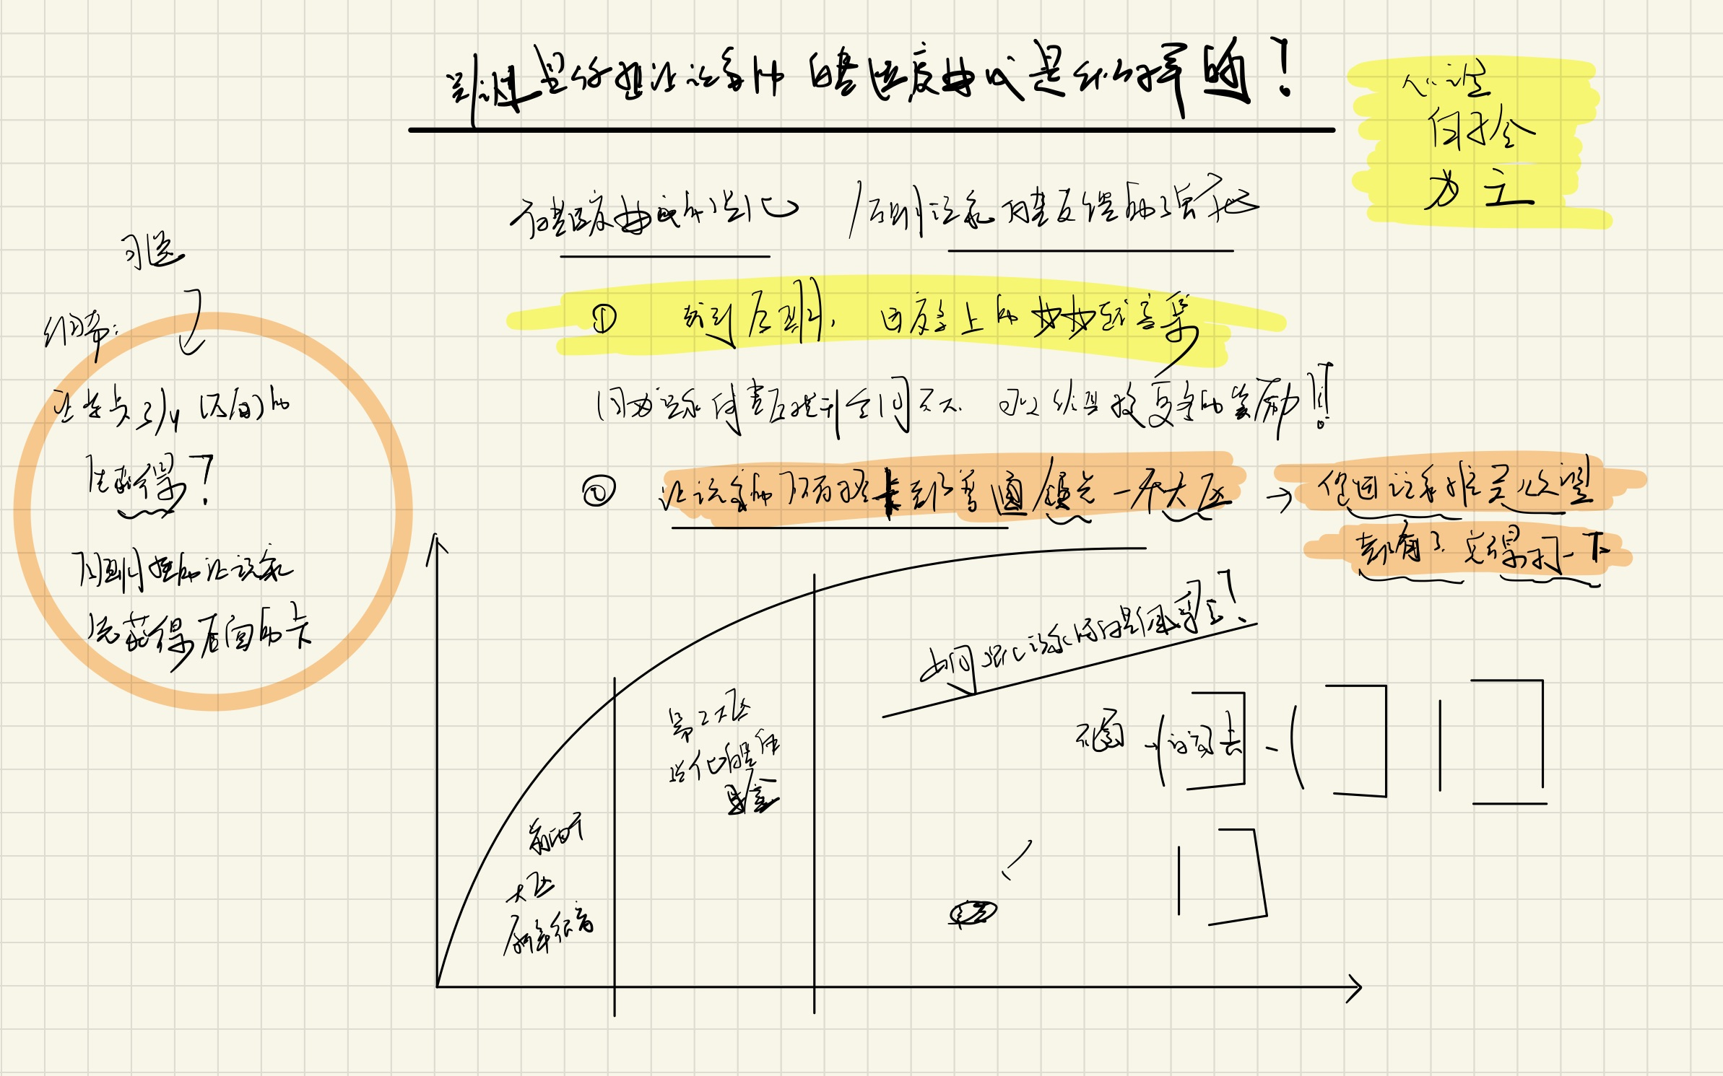
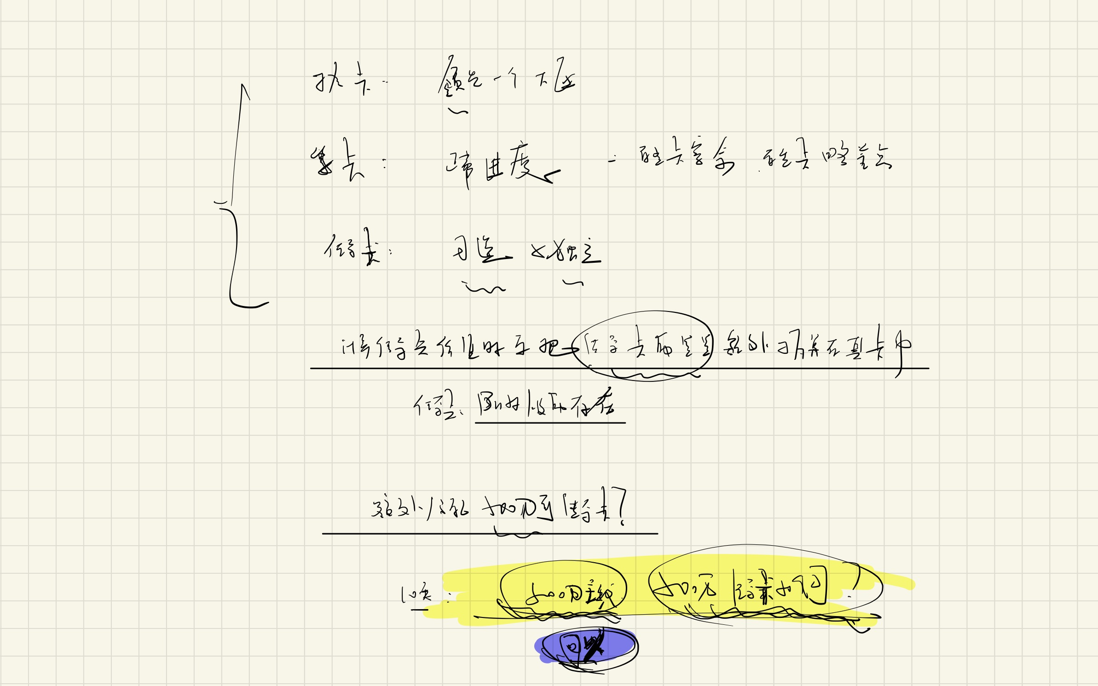
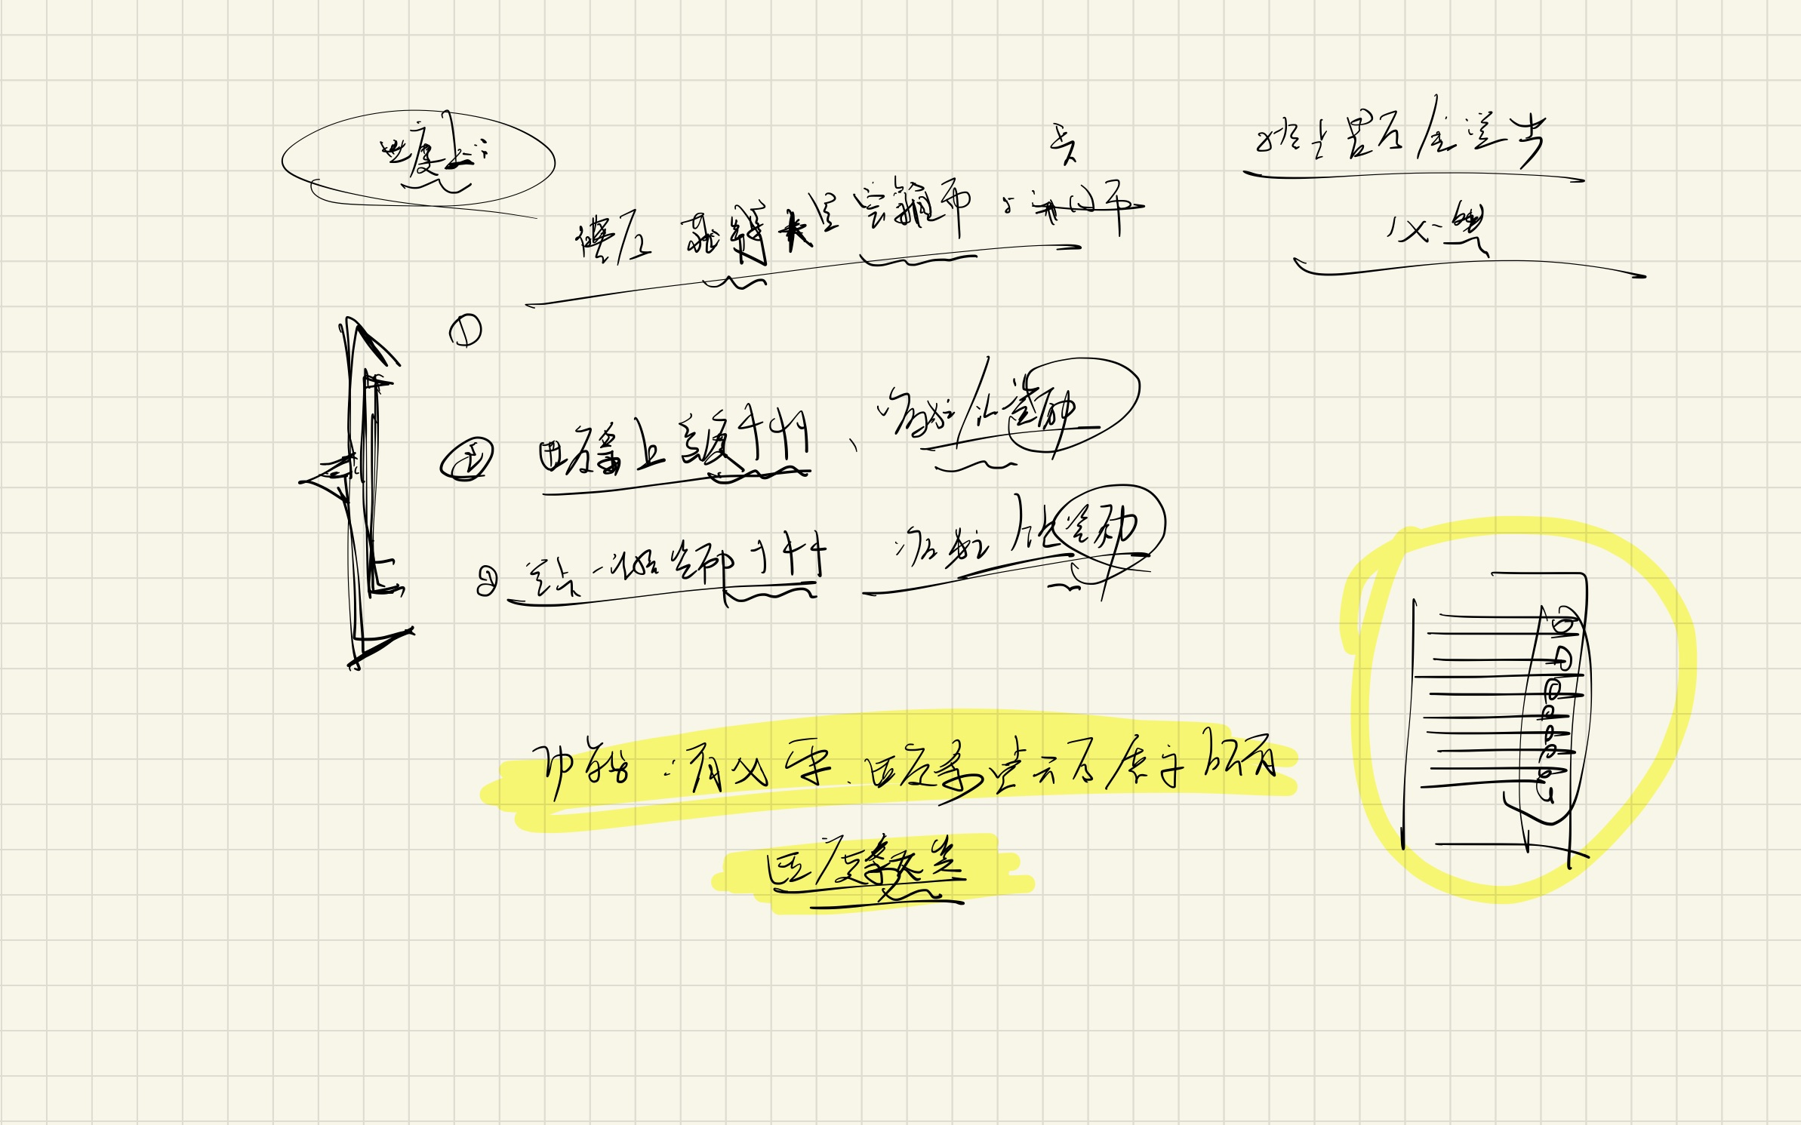
 | 工具：
 | 1.向量折线图工具
 | 2.正反馈点密度图
 | 3.游戏内目标梯队系统

这张表的展开
一个礼包对整体曲线的影响，落实到数学上
对各个向量值的变化 与 礼包值的数学关系

